상품제안서
상클레르 VIP이중방풍자동 | 상품코드: S14172

 |  |  |  |  |  |  | 02-713-8555 | www.synergygift.co.kr
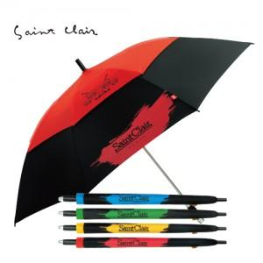 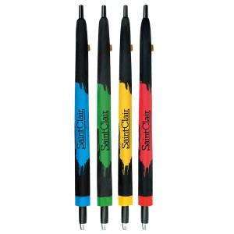 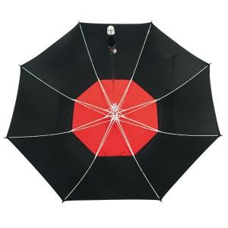

【상세/제작정보】

【인쇄/포장옵션】 | 실크 / 포장불가능

【공급단가】 | 수량 | 50~ | 100~ | 500~ | 1,000~ | 2,000~
*VAT별도 | 단가 | 17,820원 | 17,160원 | 16,500원 | 15,840원 | 15,440원

【상품 URL】 | https://www.synergygift.co.kr:443/src/goods_detail.php?gdno=6723

